TDSheet
Польские бренды - Top secret, DRYWASH, ENNYWEAR, Troll - это мужская и женская одежда. |  |  |  |  |  |  |  |  |  |  |  |  |  |  |  |  | Сумма лота
Отгрузка от 30 т.руб или лотом! |  |  |  |  |  |  |  |  |  |  |  |  |  |  |  |  | 229,482.56
Наименование | Артикул | Торговая марка | Страна | Цвет | Размер | Состав | Фото | Ссылка | Штрихкод | РРЦ | Цена опт за шт, руб. | Скидка, % | Цена от 30 т.руб. за шт. со скидкой, руб. | Цена лота -все, за шт, руб. | Кол-во | Ваш заказ | Сумма, руб.
Блуза женская | DBL0241 | DRYWASH | Китай | Белый | S[E] | 15% хлопок,85% полиэстер | 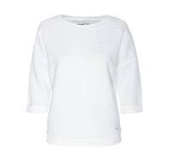 | https://housestyle.ru/upload/images/DBL0241$0500_1.jpg | 5900017517445 | 3360 | 1680 | 20 | 1344 | 1120 | 1 |  | 1,119.60
Блузка женская | 220001 | ENNYWEAR | Польша | Коралловый | 38 | 63% Вискоза, 33% Полиэстер ,4% Эластан | 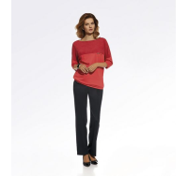 | https://housestyle.ru/upload/images/220001$0550_1.jpg | 2200001111653 | 3546 | 1773 | 20 | 1418 | 1182 | 1 |  | 1,181.96
Блузка женская | 220008 | ENNYWEAR | Польша | Черный | 36 | 36% Хлопок , 50% Полиэстер , 4% Эластан |  | https://housestyle.ru/upload/images/220008$0495_1.jpg | 2200001111905 | 4198 | 2099 | 20 | 1679 | 1399 | 1 |  | 1,399.05
Блузка женская | 220050 | ENNYWEAR | Польша | Белый | 38 | 63% Вискоза, 33% Полиэстер ,4% Эластан | 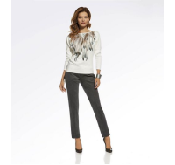 | https://housestyle.ru/upload/images/220050$0525_1.jpg | 2200001111844 | 4270 | 2135 | 20 | 1708 | 1423 | 1 |  | 1,423.18
Блузка женская | 220054 | ENNYWEAR | Польша | Серый меланж | 38 | 50% Aкрил, 35%Вискоза, 10% Полиэстер, 5% Эластан |  | https://housestyle.ru/upload/images/220054$0505_1.jpg | 2200001110663 | 4270 | 2135 | 20 | 1708 | 1423 | 1 |  | 1,423.18
Блузка женская | 220055 | ENNYWEAR | Польша | Черный-Бежевый | 36 | 50% Aкрил, 35%Вискоза, 10% Полиэстер, 5% Эластан |  | https://housestyle.ru/upload/images/220055$0510_1.jpg | 2200001110724 | 4270 | 2135 | 20 | 1708 | 1423 | 1 |  | 1,423.18
Блузка женская | 220061 | ENNYWEAR | Польша | Белый-Серый | 36 | 100% Полиэстер | 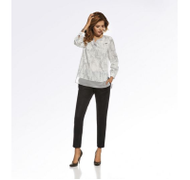 | https://housestyle.ru/upload/images/220061$0595_1.jpg | 2200001113022 | 4994 | 2497 | 20 | 1998 | 1664 | 1 |  | 1,664.39
Блузка женская | 220065 | ENNYWEAR | Польша | Золотой | 36 | 80% Вискоза, 16% Полиэстер, 4% Эластан |  | https://housestyle.ru/upload/images/220065$0530_1.jpg | 2200001111110 | 4270 | 2135 | 20 | 1708 | 1423 | 1 |  | 1,423.18
Блузка женская | 220066 | ENNYWEAR | Польша | Серебряный | 36 | 80% Вискоза, 16% Полиэстер,4% Эластан |  | https://housestyle.ru/upload/images/220066$0555_1.jpg | 2200001111714 | 4270 | 2135 | 20 | 1708 | 1423 | 1 |  | 1,423.18
Блузка женская | 220067 | ENNYWEAR | Польша | Белый | 36 | 63% Вискоза, 33% Полиэстер, 4% Эластан | 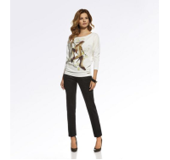 | https://housestyle.ru/upload/images/220067$0525_1.jpg | 2200001110977 | 4270 | 2135 | 20 | 1708 | 1423 | 1 |  | 1,423.18
Блузка женская | 220070 | ENNYWEAR | Польша | Темно-синий | 36 | 94% Вискоза, 6% Эластан | 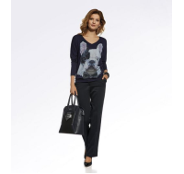 | https://housestyle.ru/upload/images/220070$0545_1.jpg | 2200001113596 | 4270 | 2135 | 20 | 1708 | 1423 | 1 |  | 1,423.18
Блузка женская | SBK2142 | Top secret | Бангладеш | Черный | 36[E] |  | 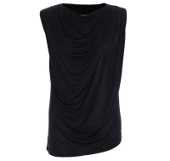 | https://housestyle.ru/upload/images/SBK2142$0755_1.jpg | 5900017346731 | 1500 | 750 | 20 | 600 | 600 | 1 |  | 599.60
Блузка женская (TEJA) | T1606.184 | TATUUM | Китай | Розовый | 34 | 95% Вискоза,5% Эластан | 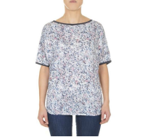 | https://housestyle.ru/upload/images/T1606.184$0495_1.jpg | 5900380356511 | 2200 | 1100 | 20 | 880 | 756 | 1 |  | 756.00
Блузка женская с длинным рукавом | SBD0531 | Top secret | Вьетнам | Синий | 38 |  | 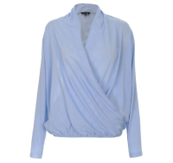 | https://housestyle.ru/upload/images/SBD0531$0515_1.jpg | 5900017086637 | 2220 | 1110 | 20 | 888 | 735 | 1 |  | 734.65
Блузка женская с длинным рукавом | SBD0635 | Top secret | Китай | Белый | 36[E] | 100% Полиэстер | 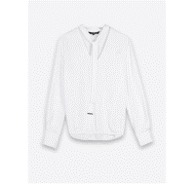 | https://housestyle.ru/upload/images/SBD0635$0500_1.jpg | 5900017724461 | 3480 | 1740 | 20 | 1392 | 1160 | 1 |  | 1,159.60
Брюки женские | 220017 | ENNYWEAR | Польша | Черный | 36 | 63% Вискоза, 33% Полиэстер, 4% Эластан | 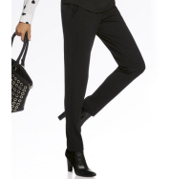 | https://housestyle.ru/upload/images/220017$0495_1.jpg | 2200001113190 | 4994 | 2497 | 20 | 1998 | 1664 | 1 |  | 1,664.39
Брюки женские | SSP2157 | Top secret | Польша | Зеленый | 34[E] | 100% Вискоза | 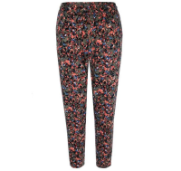 | https://housestyle.ru/upload/images/SSP2157$0580_1.jpg | 5900017403823 | 2800 | 1400 | 20 | 1120 | 784 | 2 |  | 1,567.44
 | SSP2157 |  |  | Зеленый | 36[E] | 100% Вискоза |  |  | 5900017403830 | 2800 | 1400 | 20 | 1120 | 784 | 2 |  | 1,567.44
 | SSP2157 |  |  | Зеленый | 38[E] | 100% Вискоза |  |  | 5900017403847 | 2800 | 1400 | 20 | 1120 | 784 | 2 |  | 1,567.44
 | SSP2157 |  |  | Зеленый | 42[E] | 100% Вискоза |  |  | 5900017403861 | 2800 | 1400 | 20 | 1120 | 784 | 1 |  | 783.72
Брюки женские | SSP2201 | Top secret | Китай | Зеленый | 36[E] | 4% эластан,33% вискоза,63% полиэстер | 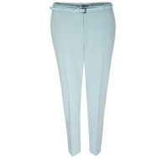 | https://housestyle.ru/upload/images/SSP2201$0580_1.jpg | 5900017456102 | 2880 | 1440 | 20 | 1152 | 1008 | 1 |  | 1,007.72
 | SSP2201 | Top secret |  | Зеленый | 38[E] | 4% эластан,33% вискоза,63% полиэстер |  |  | 5900017456119 | 2880 | 1440 | 20 | 1152 | 1008 | 1 |  | 1,007.72
Брюки женские | SSP2242 | Top secret | Китай | Бежевый | 36[E] | 5% эластан,35% полиэстер,60% хлопок | 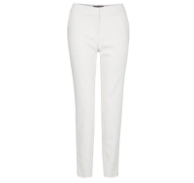 | https://housestyle.ru/upload/images/SSP2242$0610_1.jpg | 5900017504452 | 2960 | 1480 | 20 | 1184 | 1036 | 1 |  | 1,035.72
 | SSP2242 | Top secret |  | Бежевый | 38[E] | 5% эластан,35% полиэстер,60% хлопок |  |  | 5900017504469 | 2960 | 1480 | 20 | 1184 | 1036 | 1 |  | 1,035.72
 | SSP2242 | Top secret |  | Бежевый | 40[E] | 5% эластан,35% полиэстер,60% хлопок |  |  | 5900017504476 | 2960 | 1480 | 20 | 1184 | 1036 | 1 |  | 1,035.72
Брюки женские | SSP2247 | Top secret | Китай | Желтый | 34[E] | 5% эластан,35% полиэстер,60% хлопок | 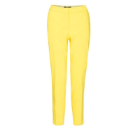 | https://housestyle.ru/upload/images/SSP2247$0505_1.jpg | 5900017516035 | 3040 | 1520 | 20 | 1216 | 1064 | 1 |  | 1,063.72
 | SSP2247 | Top secret |  | Желтый | 38[E] | 5% эластан,35% полиэстер,60% хлопок |  |  | 5900017516059 | 3040 | 1520 | 20 | 1216 | 1064 | 2 |  | 2,127.44
 | SSP2247 | Top secret |  | Желтый | 40[E] | 5% эластан,35% полиэстер,60% хлопок |  |  | 5900017516066 | 3040 | 1520 | 20 | 1216 | 1064 | 1 |  | 1,063.72
Брюки женские | SSP2251 | Top secret | Китай | Белый | 36[E] | 100% Полиэстер | 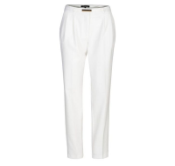 | https://housestyle.ru/upload/images/SSP2251$0500_1.jpg | 5900017518367 | 3360 | 1680 | 20 | 1344 | 1176 | 1 |  | 1,175.72
Брюки женские | SSP2253 | Top secret | Китай | Бежевый | 34[E] | 3% эластан,97% хлопок | 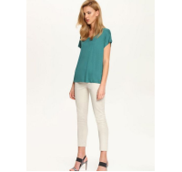 | https://housestyle.ru/upload/images/SSP2253$0610_1.jpg | 5900017518572 | 3360 | 1680 | 20 | 1344 | 1176 | 2 |  | 2,351.44
 | SSP2253 | Top secret |  | Бежевый | 36[E] | 3% эластан,97% хлопок |  |  | 5900017518589 | 3360 | 1680 | 20 | 1344 | 1176 | 2 |  | 2,351.44
 | SSP2253 | Top secret |  | Бежевый | 38[E] | 3% эластан,97% хлопок |  |  | 5900017518596 | 3360 | 1680 | 20 | 1344 | 1176 | 3 |  | 3,527.16
 | SSP2253 | Top secret |  | Бежевый | 40[E] | 3% эластан,97% хлопок |  |  | 5900017518602 | 3360 | 1680 | 20 | 1344 | 1176 | 1 |  | 1,175.72
 | SSP2253 | Top secret |  | Бежевый | 42[E] | 3% эластан,97% хлопок |  |  | 5900017518619 | 3360 | 1680 | 20 | 1344 | 1176 | 1 |  | 1,175.72
Брюки женские | SSP2289 | Top secret | Бангладеш | Бежевый | 34[E] | 3% эластан,97% хлопок | 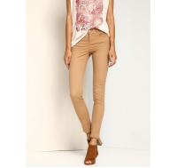 | https://housestyle.ru/upload/images/SSP2289$0610_1.jpg | 5900017572611 | 1840 | 920 | 20 | 736 | 644 | 2 |  | 1,287.44
 | SSP2289 | Top secret |  | Бежевый | 36[E] | 3% эластан,97% хлопок |  |  | 5900017572628 | 1840 | 920 | 20 | 736 | 644 | 2 |  | 1,287.44
 | SSP2289 | Top secret |  | Бежевый | 42[E] | 3% эластан,97% хлопок |  |  | 5900017572659 | 1840 | 920 | 20 | 736 | 644 | 1 |  | 643.72
Брюки женские | TSP1297 | Troll | Китай | Белый | S[E] | 2% эластан,98% полиэстер | 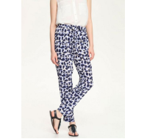 | https://housestyle.ru/upload/images/TSP1297$0505_1.jpg | 5900017538402 | 2000 | 1000 | 20 | 800 | 700 | 1 |  | 699.72
 | TSP1297 | Troll |  | Белый | L[E] | 2% эластан,98% полиэстер |  |  | 5900017538426 | 2000 | 1000 | 20 | 800 | 700 | 2 |  | 1,399.44
 | TSP1297 | Troll |  | Белый | XL[E] | 2% эластан,98% полиэстер |  |  | 5900017538433 | 2000 | 1000 | 20 | 800 | 700 | 1 |  | 699.72
Брюки мужские | SSP1360 | Top secret | Китай | Кремовый | 38 | 100% Лен | 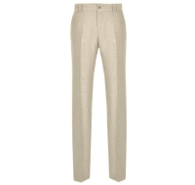 | https://housestyle.ru/upload/images/SSP1360$0550_1.jpg | 5900016163117 | 2644 | 1322 | 20 | 1058 | 881 | 1 |  | 881.00
Брюки мужские | SSP1364 | Top secret | Китай | Темно-синий | 34 | 50% Лен, 50% Хлопок | 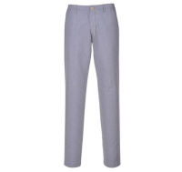 | https://housestyle.ru/upload/images/SSP1364$0525_1.jpg | 5900016164824 | 2020 | 1010 | 20 | 808 | 673 | 1 |  | 673.00
Брюки мужские | SSP1387 | Top secret | Китай | Бежевый | 32 | 100%Хлопок | 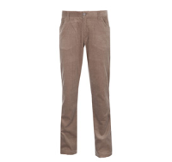 | https://housestyle.ru/upload/images/SSP1387.jpg | 5900016203134 | 1970 | 985 | 20 | 788 | 656 | 2 |  | 1,312.00
Брюки мужские | SSP2075 | Top secret | Польша | Черный | 34[E] | 35% полиэстер,65% хлопок | 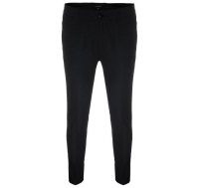 | https://housestyle.ru/upload/images/SSP2075$0755_1.jpg | 5900017324180 | 3040 | 1520 | 20 | 1216 | 722 | 2 |  | 1,443.62
Брюки мужские | SSP2088 | Top secret | Бангладеш | Оранжевый | 32[E] | 100% Хлопок | 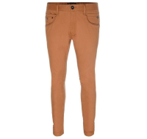 | https://housestyle.ru/upload/images/SSP2088$0880_1.jpg | 5900017338446 | 4800 | 2400 | 20 | 1920 | 1600 | 1 |  | 1,599.60
 | SSP2088 | Top secret |  | Оранжевый | 33[E] | 100% Хлопок |  |  | 5900017338453 | 4800 | 2400 | 20 | 1920 | 1600 | 2 |  | 3,199.20
 | SSP2088 | Top secret |  | Оранжевый | 34[E] | 100% Хлопок |  |  | 5900017338460 | 4800 | 2400 | 20 | 1920 | 1600 | 1 |  | 1,599.60
Джемпер женский | 220022 | ENNYWEAR | Польша | Голубой | 36 | 100% Хлопок ; Подклад : 85% ПОЛИАКРИЛОВАЯ, 15% Мохер | 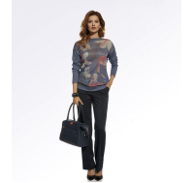 | https://housestyle.ru/upload/images/220022$0575_1.jpg | 2200001112407 | 4416 | 2208 | 20 | 1766 | 1471 | 1 |  | 1,471.42
Джемпер женский | 220036 | ENNYWEAR | Польша | Серый | O.S | 68% Акрил, 30% Мохер, 2% Полиэстер | 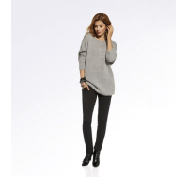 | https://housestyle.ru/upload/images/220036$0520_1.jpg | 2200001113169 | 6080 | 3040 | 20 | 2432 | 2026 | 1 |  | 2,026.22
Джинсы женские | DSP0158 | DRYWASH | Польша | Синий | XS[E] | 2% эластан,23% полиэстер,26% лиоцелл,49% хлопок | 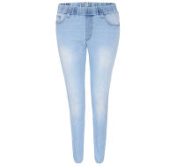 | https://housestyle.ru/upload/images/DSP0158$0515_1.jpg | 5900017442815 | 2880 | 1440 | 20 | 1152 | 1008 | 1 |  | 1,007.72
 | DSP0158 |  |  | Синий | XL[E] | 2% эластан,23% полиэстер,26% лиоцелл,49% хлопок |  |  | 5900017442853 | 2880 | 1440 | 20 | 1152 | 1008 | 1 |  | 1,007.72
Жакет женский | 220004 | ENNYWEAR | Польша | Серый меланж | 38 | 50% Акрил, 35% Вискоза, 10% Полиэстер, 5% Эластан | 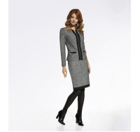 | https://housestyle.ru/upload/images/220004$0505_1.jpg | 2200001111592 | 5428 | 2714 | 20 | 2171 | 1809 | 1 |  | 1,809.12
Жакет женский | SZK0355 | Top secret | Китай | Темно-синий | 46[E] | 5% эластан,35% полиэстер,60% хлопок | 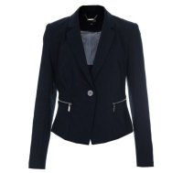 | https://housestyle.ru/upload/images/SZK0355$0525_1.jpg | 5900017046433 | 3120 | 1560 | 20 | 1248 | 741 | 1 |  | 740.81
Жакет женский | SZK0464 | Top secret | Китай | Светло-розовый | 40[E] | -2,146,826,246 | 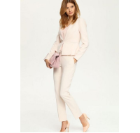 | https://housestyle.ru/upload/images/SZK0464$0785_1.jpg | 5900017440293 | 3840 | 1920 | 20 | 1536 | 1344 | 1 |  | 1,343.72
Жакет женский | TZK0141 | Troll | Бангладеш | Белый | S[E] | 100% Полиэстер | 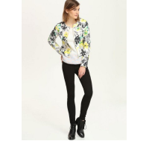 | https://housestyle.ru/upload/images/TZK0141$0500_1.jpg | 5900017469188 | 3360 | 1680 | 20 | 1344 | 1176 | 1 |  | 1,175.72
 | TZK0141 | Troll |  | Белый | M[E] | 100% Полиэстер |  |  | 5900017469195 | 3360 | 1680 | 20 | 1344 | 1176 | 1 |  | 1,175.72
Жакет женский | TZK0144 | Troll | Китай | Белый | S[E] | 3% эластан,97% хлопок | 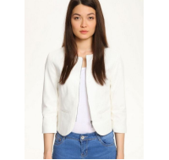 | https://housestyle.ru/upload/images/TZK0144$0505_1.jpg | 5900017481791 | 3600 | 1800 | 20 | 1440 | 1260 | 2 |  | 2,519.44
 | TZK0144 | Troll |  | Белый | L[E] | 3% эластан,97% хлопок |  |  | 5900017481814 | 3600 | 1800 | 20 | 1440 | 1260 | 1 |  | 1,259.72
Жилет женский | 220006 | ENNYWEAR | Польша | Черный-серый | 36 | 100% Полиэстер | 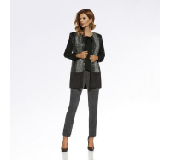 | https://housestyle.ru/upload/images/220006$0540_1.jpg | 2200001111325 | 6080 | 3040 | 20 | 2432 | 2026 | 1 |  | 2,026.22
Жилет женский | 220069 | ENNYWEAR | Польша | Розовый меланж | 36 | 40% Нейлон, 40% Полиэстер, 20% Хлопок |  | https://housestyle.ru/upload/images/220069$0560_1.jpg | 2200001113398 | 4270 | 2135 | 20 | 1708 | 1423 | 1 |  | 1,423.18
Кардиган женский | 220032 | ENNYWEAR | Польша | Бежевый | O.S | 60% Акрил, 15% Альпака, 15% Шерсть, 10% Вискоза | 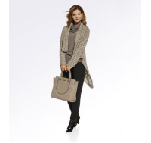 | https://housestyle.ru/upload/images/220032$0585_1.jpg | 2200001113473 | 5718 | 2859 | 20 | 2287 | 1906 | 1 |  | 1,905.61
Комбинезон женский | TKB0013 | Troll | Китай | Темно-синий | XS | 100%Хлопок | 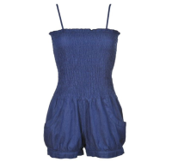 | https://housestyle.ru/upload/images/TKB0013$0520_1.jpg | 5900016437089 | 2220 | 1110 | 20 | 888 | 737 | 1 |  | 737.00
 | TKB0013 | Troll |  | Темно-синий | S | 100%Хлопок |  |  | 5900016437096 | 2220 | 1110 | 20 | 888 | 737 | 1 |  | 737.00
 | TKB0013 | Troll |  | Темно-синий | M | 100%Хлопок |  |  | 5900016437102 | 2220 | 1110 | 20 | 888 | 737 | 1 |  | 737.00
 | TKB0013 | Troll |  | Темно-синий | L | 100%Хлопок |  |  | 5900016437119 | 2220 | 1110 | 20 | 888 | 737 | 2 |  | 1,474.00
Куртка женская | SZK0440 | Top secret | Китай | Темно-синий | 34[E] | 2% эластан,31% вискоза,67% хлопок | 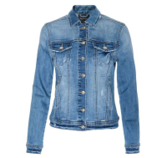 | https://housestyle.ru/upload/images/SZK0440$0525_1.jpg | 5900017390598 | 5040 | 2520 | 20 | 2016 | 1680 | 1 |  | 1,679.60
Пальто женское | 220033 | ENNYWEAR | Польша | Бежевый | 36 | 95% Полиэстер, 5% Эластан | 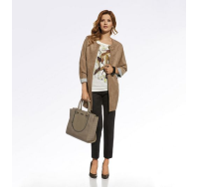 | https://housestyle.ru/upload/images/220033$0585_1.jpg | 2200001113336 | 6804 | 3402 | 20 | 2722 | 2267 | 1 |  | 2,267.43
Пиджак мужской | DMR0003 | DRYWASH | Польша | Темно-синий | L[E] | 100% Хлопок | 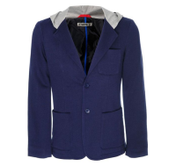 | https://housestyle.ru/upload/images/DMR0003$0495_1.jpg | 5900017247229 | 3920 | 1960 | 20 | 1568 | 1372 | 2 |  | 2,743.44
 | DMR0003 |  |  | Темно-синий | XL[E] | 100% Хлопок |  |  | 5900017247236 | 3920 | 1960 | 20 | 1568 | 1372 | 2 |  | 2,743.44
Платье женское | 220007 | ENNYWEAR | Польша | Розовый меланж | 36 | 50% Акрил, 35% Вискоза, 10% Полиэстер, 5% Эластан |  | https://housestyle.ru/upload/images/220007$0560_1.jpg | 2200001111967 | 6080 | 3040 | 20 | 2432 | 2026 | 1 |  | 2,026.22
Платье женское | 220011 | ENNYWEAR | Польша | Изумрудный | 36 | 100% Шерсть |  | https://housestyle.ru/upload/images/220011$0580_1.jpg | 2200001112643 | 8250 | 4125 | 20 | 3300 | 2750 | 1 |  | 2,749.86
Платье женское | 220018 | ENNYWEAR | Польша | Синий | 36 | 63% Вискоза, 33% Полиэстер ,4% Эластан |  | https://housestyle.ru/upload/images/220018$0515_1.jpg | 2200001112759 | 6080 | 3040 | 20 | 2432 | 2026 | 1 |  | 2,026.22
Платье женское | 220019 | ENNYWEAR | Польша | Черный | 38 | 63% Вискоза, 33% Полиэстер ,4% Эластан | 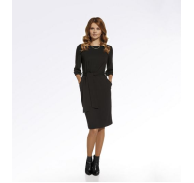 | https://housestyle.ru/upload/images/220019$0495_1.jpg | 2200001112896 | 6080 | 3040 | 20 | 2432 | 2026 | 1 |  | 2,026.22
Платье женское | 220026 | ENNYWEAR | Польша | Темно-бирюзовый-Белый | 36 | 63% Вискоза, 33%Полиэстер, 4% Эластан ; Подклад : 97%Полиэстер, 3%Эластан | 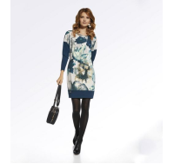 | https://housestyle.ru/upload/images/220026$0600_1.jpg | 2200001113091 | 6730 | 3365 | 20 | 2692 | 2243 | 1 |  | 2,243.31
Платье женское | 220038 | ENNYWEAR | Польша | Серый меланж | 36 | 50% Акрил, 35%Вискоза, 10% Полиэстер, 5% Эластан | 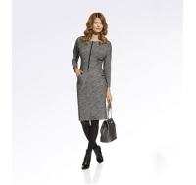 | https://housestyle.ru/upload/images/220038$0505_1.jpg | 2200001113268 | 6080 | 3040 | 20 | 2432 | 2026 | 1 |  | 2,026.22
Платье женское | 220040 | ENNYWEAR | Польша | Черный | 38 | 63% Вискоза, 33% Полиэстер ,4% Эластан |  | https://housestyle.ru/upload/images/220040$0495_1.jpg | 2200001111790 | 6080 | 3040 | 20 | 2432 | 2026 | 1 |  | 2,026.22
Платье женское | 220043 | ENNYWEAR | Польша | Серый | 36 | 63% Вискоза, 33% Полиэстер ,4% Эластан |  | https://housestyle.ru/upload/images/220043$0520_1.jpg | 2200001112346 | 6080 | 3040 | 20 | 2432 | 2026 | 1 |  | 2,026.22
Платье женское | 220044 | ENNYWEAR | Польша | Темно-бирюзовый | 38 | 63% Вискоза, 33% Полиэстер ,4% Эластан | 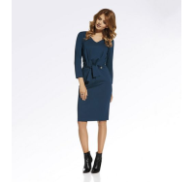 | https://housestyle.ru/upload/images/220044$0565_1.jpg | 2200001112032 | 6080 | 3040 | 20 | 2432 | 2026 | 1 |  | 2,026.22
Платье женское | 220045 | ENNYWEAR | Польша | Черный-Коралловый | 36 | 63% Вискоза, 33% Полиэстер, 4% Эластан ; Подклад : 97% Полиэстер, 3% Эластан |  | https://housestyle.ru/upload/images/220045$0535_1.jpg | 2200001111257 | 6442 | 3221 | 20 | 2577 | 2147 | 1 |  | 2,146.82
Платье женское | 220046 | ENNYWEAR | Польша | Черный- Желтый | 36 | 63% Вискоза, 33% Полиэстер, 4% Эластан ; Подклад : 97%Полиэстер, 3% Эластан |  | https://housestyle.ru/upload/images/220046$0590_1.jpg | 2200001112940 | 6296 | 3148 | 20 | 2518 | 2099 | 1 |  | 2,098.58
Платье женское | 220047 | ENNYWEAR | Польша | Темно-синий | 36 | 80% Вискоза, 15%Полиэстер, 5% Эластан | 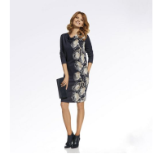 | https://housestyle.ru/upload/images/220047$0545_1.jpg | 2200001112278 | 5718 | 2859 | 20 | 2287 | 1906 | 1 |  | 1,905.61
Платье женское | 220048 | ENNYWEAR | Польша | Черный | 36 | 63% Вискоза, 33% Полиэстер ,4% Эластан | 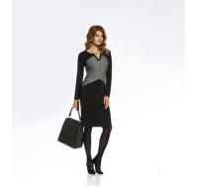 | https://housestyle.ru/upload/images/220048$0495_1.jpg | 2200001112070 | 6442 | 3221 | 20 | 2577 | 2147 | 1 |  | 2,146.82
Платье женское | 220057 | ENNYWEAR | Польша | Черный | 38 | 63% Вискоза, 33% Полиэстер, 4% Эластан |  | https://housestyle.ru/upload/images/220057$0495_1.jpg | 2200001110854 | 6442 | 3221 | 20 | 2577 | 2147 | 1 |  | 2,146.82
Платье женское | 220063 | ENNYWEAR | Польша | Синий | 36 | 100% Полиэстер; Подклад : 95%Вискоза, 5% Эластан |  | https://housestyle.ru/upload/images/220063$0515_1.jpg | 2200001110793 | 6442 | 3221 | 20 | 2577 | 2147 | 1 |  | 2,146.82
Платье женское | 220075 | ENNYWEAR | Польша | Черный-Красный-Оранжевый | 36 | 63% Вискоза, 33%Полиэстер, 4% Эластан;Подклад: 97%Полиэстер, 3% Эластан |  | https://housestyle.ru/upload/images/220075$0615_1.jpg | 2200001113527 | 6080 | 3040 | 20 | 2432 | 2026 | 1 |  | 2,026.22
Платье женское | 220076 | ENNYWEAR | Польша | Темно-синий | 36 | 96% Вискоза, 4% Эластан | 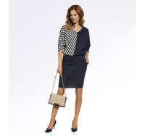 | https://housestyle.ru/upload/images/220076$0545_1.jpg | 2200001111523 | 6080 | 3040 | 20 | 2432 | 2026 | 1 |  | 2,026.22
Платье женское | DSU0041 | DRYWASH | Индия | Синий | L[E] | 100% Лиоцелл | 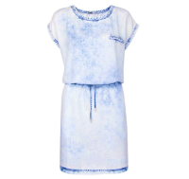 | https://housestyle.ru/upload/images/DSU0041$0610_1.jpg | 5900017495927 | 3360 | 1680 | 20 | 1344 | 1120 | 1 |  | 1,119.60
Платье женское | DSU0046 | DRYWASH | Китай | Желтый | XS[E] | 100% Вискоза | 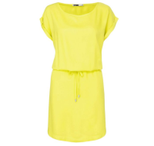 | https://housestyle.ru/upload/images/DSU0046$0555_1.jpg | 5900017555485 | 2240 | 1120 | 20 | 896 | 784 | 1 |  | 783.72
Платье женское | SSU0552 | Top secret | Китай | сиреневый | 38 | 100% Хлопок | 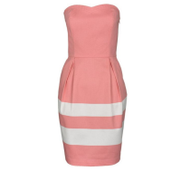 | https://housestyle.ru/upload/images/SSU0552$0535_1.jpg | 5900016188257 | 2390 | 1195 | 20 | 956 | 796 | 1 |  | 796.00
Платье женское | SSU0595 | Top secret | Китай | Коричневый | 34 | 100%вискоза | 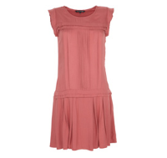 | https://housestyle.ru/upload/images/SSU0595.jpg | 5900016251333 | 0 |  | 20 | 0 | 700 | 1 |  | 699.75
Платье женское | SSU0766 | Top secret | Польша | Светло-розовый | 38 |  |  | https://housestyle.ru/upload/images/SSU0766$0785_1.jpg | 5900016476910 | 2440 | 1220 | 20 | 976 | 813 | 1 |  | 813.00
Платье женское | SSU1218 | Top secret |  | Белый | 36[E] |  | 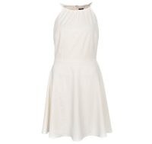 | https://housestyle.ru/upload/images/SSU1218$0500_1.jpg | 5900017031712 | 4446 | 2223 | 20 | 1778 | 1482 | 1 |  | 1,481.62
 | SSU1218 | Top secret |  | Белый | 38[E] |  |  |  | 5900017031729 | 4446 | 2223 | 20 | 1778 | 1482 | 1 |  | 1,481.62
Платье женское | SSU1414 | Top secret | Индия | Серый | 36[E] | 4% эластан,31% вискоза,65% полиэстер |  | https://housestyle.ru/upload/images/SSU1414$0600_1.jpg | 5900017306766 | 4440 | 2220 | 20 | 1776 | 1480 | 1 |  | 1,479.60
Платье женское | SSU1569 | Top secret | Китай | Темно-синий | 38[E] | 100% Вискоза |  | https://housestyle.ru/upload/images/SSU1569$0525_1.jpg | 5900017529516 | 2880 | 1440 | 20 | 1152 | 1008 | 1 |  | 1,007.72
Платье женское | SSU1570 | Top secret | Китай | Розовый | 34[E] | 4% эластан,96% полиэстер |  | https://housestyle.ru/upload/images/SSU1570$0520_1.jpg | 5900017534374 | 4700 | 2350 | 20 | 1880 | 1316 | 2 |  | 2,631.44
 | SSU1570 | Top secret |  | Розовый | 38[E] | 4% эластан,96% полиэстер |  |  | 5900017534398 | 4700 | 2350 | 20 | 1880 | 1316 | 2 |  | 2,631.44
 | SSU1570 | Top secret |  | Розовый | 40[E] | 4% эластан,96% полиэстер |  |  | 5900017534404 | 4700 | 2350 | 20 | 1880 | 1316 | 1 |  | 1,315.72
 | SSU1570 | Top secret |  | Розовый | 42[E] | 4% эластан,96% полиэстер |  |  | 5900017534411 | 4700 | 2350 | 20 | 1880 | 1316 | 1 |  | 1,315.72
Платье женское | SSU1572 | Top secret | Польша | Голубой | 36[E] | 100% Хлопок |  | https://housestyle.ru/upload/images/SSU1572$0530_1.jpg | 5900017537603 | 2960 | 1480 | 20 | 1184 | 1036 | 1 |  | 1,035.72
Платье женское | STU0079 | Top secret |  | Темно-синий | 38 | 4% эластан,24% вискоза,72% полиэстер |  | https://housestyle.ru/upload/images/STU0079$0525_1.jpg | 5900017047119 | 2560 | 1280 | 20 | 1024 | 896 | 1 |  | 895.72
Платье женское | TSU0246 | Troll | Китай | Желтый | L | 100% Хлопок |  | https://housestyle.ru/upload/images/TSU0246.jpg | 5900016166668 | 1630 | 815 | 20 | 652 | 541 | 1 |  | 541.00
Платье женское | TSU0327 | Troll | Китай | Темно-синий | L | 97%хлопок3%эластан |  | https://housestyle.ru/upload/images/TSU0327$0520_1.jpg | 5900016447132 | 1670 | 835 | 20 | 668 | 556 | 1 |  | 556.00
Платье женское | TSU0518 | Troll | Китай | Розовый | S | 3% эластан,97% полиэстер |  | https://housestyle.ru/upload/images/TSU0518$0550_1.jpg | 5900017506623 | 4680 | 2340 | 20 | 1872 | 1560 | 1 |  | 1,559.60
 | TSU0518 | Troll |  | Розовый | M | 3% эластан,97% полиэстер |  |  | 5900017506630 | 4680 | 2340 | 20 | 1872 | 1560 | 1 |  | 1,559.60
 | TSU0518 | Troll |  | Розовый | L | 3% эластан,97% полиэстер |  |  | 5900017506647 | 4680 | 2340 | 20 | 1872 | 1560 | 2 |  | 3,119.20
 | TSU0518 | Troll |  | Розовый | XL | 3% эластан,97% полиэстер |  |  | 5900017506654 | 4680 | 2340 | 20 | 1872 | 1560 | 1 |  | 1,559.60
Рубашка женская с длинным рукавом | SKL1846 | Top secret | Вьетнам | Белый | 42 | 100% Вискоза |  | https://housestyle.ru/upload/images/SKL1846$0500_1.jpg | 5900017294636 | 3480 | 1740 | 20 | 1392 | 1160 | 1 |  | 1,159.60
Рубашка мужская с коротким рукавом | TKS0318 | Troll | Китай | Зеленый | S | 100%Хлопок |  | https://housestyle.ru/upload/images/TKS0318$0625_1.jpg | 5900016451870 | 1190 | 595 | 20 | 476 | 396 | 1 |  | 396.00
Свитшот женский | 220016 | ENNYWEAR | Польша | Черный-серый | 38 | 100% Полиэстер; Подклад : 63%Вискоза, 33% Полиэстер, 4% Эластан |  | https://housestyle.ru/upload/images/220016$0540_1.jpg | 2200001112582 | 3908 | 1954 | 20 | 1563 | 1303 | 1 |  | 1,302.57
Свитшот женский | 220020 | ENNYWEAR | Польша | Темно-синий | 36 | 100% Хлопок |  | https://housestyle.ru/upload/images/220020$0545_1.jpg | 2200001112476 | 3908 | 1954 | 20 | 1563 | 1303 | 1 |  | 1,302.57
Толстовка мужская | DBL0191 | DRYWASH | Бангладеш | Черный | L |  |  | https://housestyle.ru/upload/images/DBL0191$0620_1.jpg | 5900017247687 | 4320 | 2160 | 20 | 1728 | 1440 | 1 |  | 1,439.60
Туника женская | 220041 | ENNYWEAR | Польша | Белый-Зеленый | 36 | 100% Полиэстер |  | https://housestyle.ru/upload/images/220041$0620_1.jpg | 2200001113664 | 6442 | 3221 | 20 | 2577 | 2147 | 1 |  | 2,146.82
Футболка женская с коротким рукавом | DPO0190 | DRYWASH | Китай | Белый | S6[E] | 100% Полиэстер |  | https://housestyle.ru/upload/images/DPO0190$0500_1.jpg | 5900016867275 | 816 | 408 | 20 | 326 | 272 | 1 |  | 271.66
Футболка женская с коротким рукавом | SPO2619 | Troll | Бангладеш | Белый | 38[E] |  |  | https://housestyle.ru/upload/images/SPO2619$0505_1.jpg | 5900017278018 | 840 | 420 | 20 | 336 | 280 | 1 |  | 279.60
Футболка мужская с коротким рукавом | DPO0243 | DRYWASH | Бангладеш | Светло-серый | L[E] | 5% эластан,95% хлопок |  | https://housestyle.ru/upload/images/DPO0243$0590_1.jpg | 5900017384054 | 960 | 480 | 20 | 384 | 320 | 1 |  | 319.60
Футболка мужская с коротким рукавом | DPO0268 | DRYWASH | Бангладеш | Серый | L[E] | 100% Хлопок |  | https://housestyle.ru/upload/images/DPO0268$0505_1.jpg | 5900017532448 | 1080 | 540 | 20 | 432 | 360 | 1 |  | 359.60
 | DPO0268 | DRYWASH |  | Красный | L[E] | 100% Хлопок |  | https://housestyle.ru/upload/images/DPO0268$0525_1.jpg | 5900017532400 | 1080 | 540 | 20 | 432 | 360 | 1 |  | 359.60
Футболка-поло мужская | SKP0352 | Top secret | Польша | Темно-синий | L | 100% Хлопок |  | https://housestyle.ru/upload/images/SKP0352$0525_1.jpg | 5900017400488 | 2040 | 1020 | 20 | 816 | 680 | 1 |  | 679.60
Футболка-поло мужская | SKP0358 | Top secret | Бангладеш | Темно-синий | XL | 100% Хлопок |  | https://housestyle.ru/upload/images/SKP0358$0525_1.jpg | 5900017460994 | 2400 | 1200 | 20 | 960 | 800 | 1 |  | 799.60
Футболка-поло мужская | SKP0360 | Top secret | Бангладеш | Желтый | XL[E] | 100% Хлопок |  | https://housestyle.ru/upload/images/SKP0360$0505_1.jpg | 5900017461113 | 2040 | 1020 | 20 | 816 | 680 | 1 |  | 679.60
Футболка-поло мужская | SKP0364 | Top secret | Бангладеш | Красный | XL | 100% Хлопок |  | https://housestyle.ru/upload/images/SKP0364$0555_1.jpg | 5900017529851 | 1800 | 900 | 20 | 720 | 600 | 1 |  | 599.60
Шорты женские | DSZ0032 | DRYWASH | Индия | Синий | S[E] | 100% Лиоцелл |  | https://housestyle.ru/upload/images/DSZ0032$0610_1.jpg | 5900017501475 | 2400 | 1200 | 20 | 960 | 800 | 1 |  | 799.60
 | DSZ0032 | DRYWASH |  | Синий | XL[E] | 100% Лиоцелл |  |  | 5900017501505 | 2400 | 1200 | 20 | 960 | 800 | 1 |  | 799.60
Шорты женские | SSZ0726 | Top secret | Бангладеш | Бирюзовый | 38[E] | 2% эластан,98% хлопок |  | https://housestyle.ru/upload/images/SSZ0726$0630_1.jpg | 5900017512112 | 1360 | 680 | 20 | 544 | 476 | 1 |  | 475.72
 | SSZ0726 | Top secret |  | Бирюзовый | 40[E] | 2% эластан,98% хлопок |  |  | 5900017512129 | 1360 | 680 | 20 | 544 | 476 | 1 |  | 475.72
Шорты женские | SSZ0727 | Top secret | Бангладеш | Оранжевый | 40[E] | 2% эластан,98% хлопок |  | https://housestyle.ru/upload/images/SSZ0727$0880_1.jpg | 5900017514581 | 1360 | 680 | 20 | 544 | 476 | 2 |  | 951.44
Шорты женские | SSZ0751 | Top secret | Бангладеш | Синий | 34[E] | 1% эластан,18% полиэстер,81% хлопок |  | https://housestyle.ru/upload/images/SSZ0751$0515_1.jpg | 5900017584720 | 1360 | 680 | 20 | 544 | 476 | 1 |  | 475.72
 | SSZ0751 |  |  | Синий | 36[E] | 1% эластан,18% полиэстер,81% хлопок |  |  | 5900017584737 | 1360 | 680 | 20 | 544 | 476 | 1 |  | 475.72
 | SSZ0751 |  |  | Синий | 42[E] | 1% эластан,18% полиэстер,81% хлопок |  |  | 5900017584768 | 1360 | 680 | 20 | 544 | 476 | 1 |  | 475.72
Шорты женские | TSZ0175 | Troll | Бангладеш | Желтый | XS[E] | 100% Хлопок |  | https://housestyle.ru/upload/images/TSZ0175$0505_1.jpg | 5900017585505 | 1360 | 680 | 20 | 544 | 476 | 1 |  | 475.72
 | TSZ0175 | Troll |  | Желтый | S[E] | 100% Хлопок |  |  | 5900017585512 | 1360 | 680 | 20 | 544 | 476 | 2 |  | 951.44
 | TSZ0175 | Troll |  | Желтый | M[E] | 100% Хлопок |  |  | 5900017585529 | 1360 | 680 | 20 | 544 | 476 | 2 |  | 951.44
 | TSZ0175 | Troll |  | Желтый | L[E] | 100% Хлопок |  |  | 5900017585536 | 1360 | 680 | 20 | 544 | 476 | 2 |  | 951.44
 | TSZ0175 | Troll |  | Желтый | XL[E] | 100% Хлопок |  |  | 5900017585543 | 1360 | 680 | 20 | 544 | 476 | 1 |  | 475.72
Шорты мужские | SSP2244 | Top secret | Бангладеш | Красный | 34[E] | 100% Хлопок |  | https://housestyle.ru/upload/images/SSP2244$0555_1.jpg | 5900017510965 | 2800 | 1400 | 20 | 1120 | 784 | 1 |  | 783.72
...

